Start
Deckungsbeitragsrechnung Körnermais

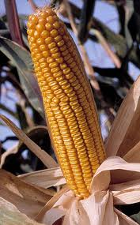
 | Schritt für Schritt zum Deckungsbeitrag
 | ….
 | ….
 | ….

 |  | Start >>

